상품제안서
무균무때+크린랩수세미+부직포 고급형행주3매입-핸드에센스 | 상품코드: F28911

 |  |  |  |  |  |  | 02-412-0044 | www.easy1.co.kr
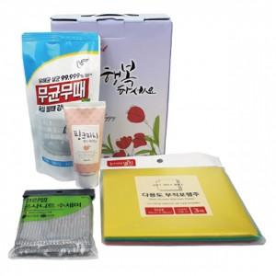

【상세/제작정보】 | 스티커 제작 및 부착 문의 케이스 이미지 선택 가능합니다 (상세 페이지 참조)

【인쇄/포장옵션】 | / 포장불가능

【공급단가】 | 수량 | 68~ | 284~ | 680~ | 1,000~ | 2,000~
*VAT별도 | 단가 | 4,560원 | 4,480원 | 4,370원 | 4,290원 | 4,180원

【상품 URL】 | https://easy1.co.kr:443/src/goods_detail.php?gdno=28911

